SQLiteについて
SQLiteの型の仕組み（前提）
SQLiteは他のRDB（PostgreSQL、MySQLなど）と異なり「型アフィニティ」という仕組みを採用しています。
宣言した型は絶対的な制約ではなく、値をどの型に寄せて格納するかの「推奨」に近いものです。
SQLiteの主要なアフィニティは次の5種類です。
・INTEGER
・REAL
SQLiteの文字列型はTEXTのみ（VARCHAR(n)のような長さ指定は無視される）
・TEXT
・BLOB
・NUMERIC

SQLiteならではの注意点

1. VARCHAR(255)のような桁数指定は無意味
MySQL/PostgreSQL設計に慣れているとVARCHAR(100)のように書きたくなりますが、SQLiteでは桁数は保存されず、事実上TEXTと同じ扱いになります。
書くこと自体は文法上エラーになりませんが、実効性はないためTEXTと書く方が実態に即しています。

2. tax_rateをREALにするか、NUMERICにするか
消費税率のような小数を「10.00」ではなく「10.0000001」のような誤差なく扱いたい場合、SQLiteのREAL（浮動小数点）はごくわずかな誤差が出る可能性があります。
金額計算に厳密さを求めるなら、NUMERICアフィニティにするか、あるいは「1000（=10.00%を整数で保持し、アプリ側で100で割る）」のように整数で持つ設計もSQLiteではよく使われます。

3. BOOLEAN型は存在しない
もし将来的にフラグ的な項目（例：軽減税率適用フラグなど）を追加する場合、SQLiteにはBOOLEAN型がなく、INTEGER（0/1）で代用するのが一般的です。
今回の6項目には該当しませんが、設計時の注意点として覚えておくと良いです。

4. PRIMARY KEYの書き方
settings_id INTEGER PRIMARY KEY AUTOINCREMENT という形は、SQLite特有の「rowidエイリアス」という仕組みと結びついており、
他のDBの「オートインクリメント」とは内部実装が異なりますが、機能としては同様に使えます。

「格納クラス（Storage Class）」と「型アフィニティ（Type Affinity）」という2つの概念
1. まず大前提：SQLiteは「動的型付け」
MySQLやPostgreSQLは「列に型を宣言したら、その型以外の値は入らない（静的型付け）」という考え方です。
一方SQLiteは、**値そのものが型情報を持っていて、列の型宣言はあくまで「目安」**という設計です。
極端な話、TEXT型の列に数値を入れることも技術的には可能です（後述のアフィニティにより多少変換はされます）。

2. 格納クラス（Storage Class）＝実際に保存される5種類の型
これは「値が実際にディスク上でどう保存されるか」を表す5種類です。

格納クラス | 内容
NULL | 値が存在しない
INTEGER | 符号付き整数。値の大きさに応じて1〜8バイトで自動的に保存
REAL | 浮動小数点数（8バイト、IEEE754形式）。小数を扱うが、二進数特有の丸め誤差が出ることがある
TEXT | 文字列（UTF-8、UTF-16BE、UTF-16LEのいずれか）
BLOB | バイナリデータ。入力された値をそのまま無加工で保存（画像データなど）

3. 型アフィニティ（Type Affinity）＝列に宣言する5種類
こちらは「CREATE TABLEで列に書く型名」に対応する、5種類の"推奨保存先"です。列を作るときに書くINTEGERやTEXTはこちらの話です。

アフィニティ | どんな型名を書くとこれになるか（例） | 挙動
TEXT | TEXT, CHAR, VARCHAR, CLOB など | 数値を入れてもTEXTとして保存される。文字数指定（VARCHAR(100)）は無視される
NUMERIC | NUMERIC, DECIMAL, BOOLEAN, DATE, DATETIME など | 可能であれば整数や実数に変換して保存し、変換できない場合はTEXTのまま保存する、柔軟な型
INTEGER | INT, INTEGER, BIGINT, SMALLINT など | NUMERICとほぼ同じだが、整数への変換をより優先する
REAL | REAL, FLOAT, DOUBLE など | 整数値であっても強制的に浮動小数点として保存する
BLOB | 型名を指定しない、またはBLOB | 一切の型変換をせず、入力値をそのまま保存する

※列の型名 → アフィニティの判定ルールは少し独特で、宣言した型名の文字列に含まれる単語で機械的に判定されます。
============================================
型名に"INT"が含まれる → INTEGERアフィニティ
型名に"CHAR"``"CLOB"``"TEXT"が含まれる → TEXTアフィニティ
型名に"BLOB"が含まれる、または型名なし → BLOBアフィニティ
型名に"REAL"``"FLOA"``"DOUB"が含まれる → REALアフィニティ
上記いずれにも当てはまらない → NUMERICアフィニティ
============================================
例えばVARCHAR(255)は"CHAR"を含むのでTEXTアフィニティ、BOOLEANはどれにも当てはまらないのでNUMERICアフィニティになります。

5. NUMERICアフィニティが分かりにくい理由
NUMERICは「なるべく数値に寄せるが、無理ならTEXTのまま持つ」という折衷的な型です。
例えば'2026-08-18'のような日付文字列は数値変換できないため、NUMERIC列でもTEXTとして保存されます。
これがSQLiteに専用のDATE型が存在しない理由でもあり、
日付は慣習的にTEXT（ISO8601文字列）、INTEGER（UNIXタイムスタンプ）、REAL（ユリウス日）のいずれかで各アプリが独自に管理します。

まとめ
格納クラス＝実際にディスクに保存される実体の型（NULL/INTEGER/REAL/TEXT/BLOB）
型アフィニティ＝列に宣言する型名から自動判定される"推奨変換先"（TEXT/NUMERIC/INTEGER/REAL/BLOB）
列の型宣言はあくまで目安であり、強制力は他のDBより弱い

この動的な型付けは自由度が高い反面、意図しない型の値が入ってもエラーにならないという落とし穴もあります。
厳密なチェックをしたい場合は、CHECK制約やSTRICTテーブル（SQLite 3.37以降で使える、型を厳格化するオプション）を使う方法もあります。

導入手順
参考サイト
SQLiteコマンドラインツールのダウンロードとインストール
https://www.javadrive.jp/sqlite/install/index1.html

実施した手順
公式サイトからDL
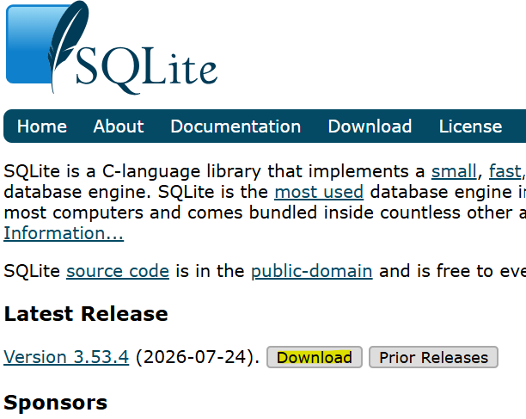

各ファイルの役割
sqlite3.exe：コマンドラインツール
sqldiff.exe：2つのデータベースの差分を調べる
sqlite3_analyzer.exe：データベースの分析レポートを表示する
sqlite3_rsync.exe：データベースのリモートコピーツール

テーブル定義
設定情報テーブル
テーブル名：settings

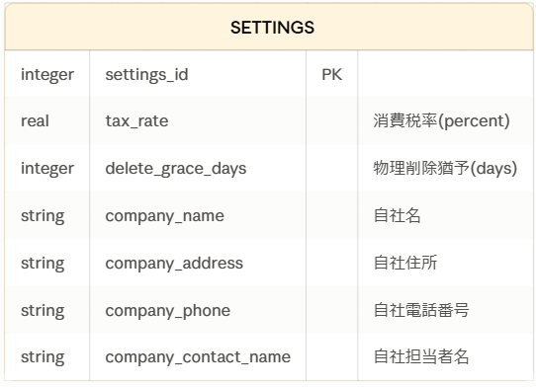
消費税率（％）
物理削除猶予（日）
自社名
自社住所
自社電話番号
自社担当者名

詳細設計書としてまとめる際は、ER図に加えて以下のようなカラム定義（テーブル定義書）を添えるのが一般的です。
※このテーブルのレコードは１つのみとなるようにする

 | 論理名 | 物理名 | データ型 | 制約 | 備考
 | 設定ID | settings_id | INTEGER | PK, AUTOINCREMENT | 通常は1レコードのみを想定
 | 消費税率 | tax_rate | INTEGER | NOT NULL | %単位で保存
 | 物理削除猶予 | delete_grace_days | INTEGER | NOT NULL | 単位：日
 | 自社名 | company_name | TEXT | NOT NULL
 | 自社住所 | company_address | TEXT | NULL可
 | 自社電話番号 | company_phone | TEXT | NULL可 | ハイフン込みで文字列型が無難
 | 自社担当者名 | company_contact_name | TEXT | NULL可

見積基本情報テーブル
テーブル名：quotation_base

 | 論理名 | 物理名 | データ型 | 制約 | 備考
 | 見積ID | quotation_id | INTEGER | PK, AUTOINCREMENT
 | 見積番号 | quotation_number | TEXT | NOT NULL | 発番ルール次第だが、先頭ゼロ埋め等を考慮しTEXTが無難
 | 作成日 | created_date | TEXT | NOT NULL | ISO8601形式の日付文字列（例：2026-08-18）。SQLiteに専用のDATE型はないためTEXTで管理
 | 件名 | subject | TEXT | NULL可
 | 契約有効期限 | valid_until | TEXT | NULL可 | ISO8601形式の日付文字列
 | 宛先会社名 | client_company_name | TEXT | NOT NULL
 | 宛先担当者名 | client_contact_name | TEXT | NULL可
 | 備考 | notes | TEXT | NULL可
 | ※見積番号＝見積IDでいい気もするが、一応、見積番号は自由に決められるものとしているため分けている

 | ※補足
 | 「作成日」「契約有効期限」はSQLiteにDATE型が存在しないため、設定情報テーブルの型設計方針と同様にTEXT（ISO8601文字列）としています。
 | 見積IDは設定情報テーブルのsettings_idと同じ考え方で、主キーとして追加しています。

明細情報テーブル
テーブル名：quotation_detail

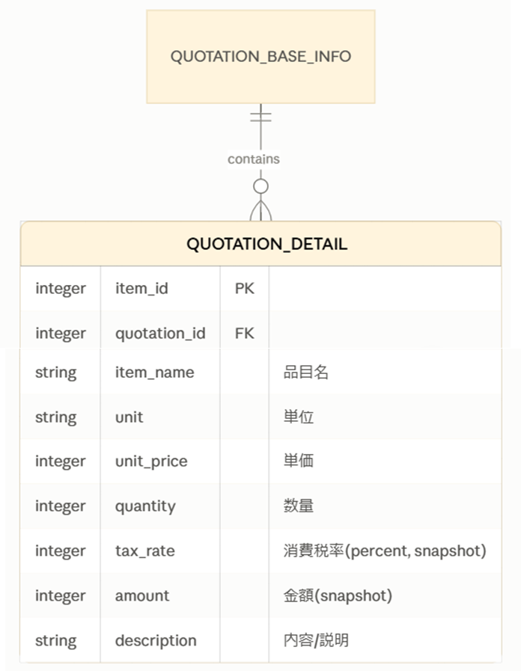
 | 論理名 | 物理名 | データ型 | 制約 | 備考
 | 明細ID | item_id | INTEGER | PK, AUTOINCREMENT
 | 見積ID | quotation_id | INTEGER | FK（見積基本情報.quotation_id）, NOT NULL | どの見積に属する明細かを示す
 | 品目名 | item_name | TEXT | NOT NULL
 | 単位 | unit | TEXT | NULL可 | 例：個、時間、式 など
 | 単価 | unit_price | INTEGER | NOT NULL | 日本円は小数を扱わないためINTEGERが自然
 | 数量 | quantity | INTEGER | NOT NULL | 小数の数量（例：1.5時間）を扱う可能性があればREALに変更
関数でIN | 消費税率（％） | tax_rate | INTEGER | NOT NULL | 明細作成時点の設定情報から複製したスナップショット値
 | 金額（税抜き） | amount | INTEGER | NOT NULL | 単価×数量（＋必要なら税込計算）を作成時点で確定させたスナップショット値
あとで | 税額 | tax_amount | INTEGER | NOT NULL | 明細作成時点の設定情報から複製したスナップショット値
 | 内容/説明 | description | TEXT | NULL可

補足
「明細情報」は「見積基本情報」の1レコードに対して複数存在する関係（1対多）になるため、quotation_idを外部キーとして持たせています。
当初の「3情報群は互いにリレーションを持たない」という設計から、この明細テーブルでは実質的に関係を持つ形に変わっている点はご認識のとおりかと思います。
単価と数量は日本円・整数運用を前提にINTEGERとしていますが、時間単価など小数の数量を扱う場合はquantityをREALに調整してください。

金額を保持すべき理由
1. 消費税率と同じ「スナップショット」の考え方に合う
ご認識の通り、消費税率は「明細作成時点の設定値」を固定して持たせる設計にされています。
金額（単価×数量、あるいは税込金額）も本質的には同じで、「その見積を作成した時点の計算結果」を記録として固定する方が、後から見積書を再表示・再印刷したときに値がぶれない、という一貫性が保てます。

2. 単価や数量を後から編集できる仕様にした場合の事故防止
もし将来「明細を編集する」機能を作った際、単価や数量を書き換えると、都度計算方式では過去に発行済みの見積書の金額まで変わってしまいます。
金額を保持していれば、「発行済みの見積は固定、編集は新しい見積として複製する」といった運用がしやすくなります。

3. 帳票（見積書PDFなど）生成時の負荷が小さい
件数が多い場合、表示のたびに全明細を計算し直すより、保持した値をそのまま読み出す方がシンプルです（とはいえ個人利用の小規模アプリでは性能上の差はほぼ無視できるレベルです）。

4. 消費税率を保持する設計とセットで初めて意味を持つ
消費税率だけ保持して金額を都度計算にすると、計算ロジック側で「どの消費税率を使うか」を毎回参照する処理が必要になり、かえって複雑になります。
金額も一緒に確定させておく方が整合性が取りやすいです。

※都度計算にもメリットはある
単価・数量に入力ミスがあった場合、金額列を修正し忘れて不整合が起きるリスクがない（常に単価×数量から再計算されるため）
保持する列が1つ減り、テーブルがシンプルになる

ただし、消費税率を固定値として持たせる設計にすでに決めている以上、金額だけ都度計算にすると「税率は過去の値、金額は現在の計算」という中途半端な状態になりかねません。
両方とも保持して、明細＝作成時点のスナップショットとして扱う方が設計として一貫します。

1.テーブルを作成
■コマンド
・PATH を設定していない場合、 sqlite3.exe ファイルを設置した c:\pg\Sqlite3 ディレクトリへ移動
※PATHを通していてもディレクトリ移動はした方がいい → 現在のディレクトリにデータベースファイルが作成されるため
cd C:\pg\Sqlite3
この通りに実行するとエラー
PATHが通っていない場合、頭に「.\」を付けないといけない
例）.\sqlite3 mitumori
・データベースを作成
sqlite3 データベース名
sqlite3 mitumori

※実際にデータベースが保存されるファイルが作成されるのは、データベースの中にテーブルなどを 1 つ作成した時
→上記コマンドを実行した時点ではまだデータベースファイル（settings.sqlite3など）は作成されていない
データベース名を指定して sqlite3 プログラムを実行すると
既にデータベースが存在している場合は指定した名前のデータベースに接続し
指定した名前のデータベースが存在しない場合には新規にデータベースを作成した上で接続します。

・テーブルを作成
データベースの中にテーブルを一つ作成してみます。テーブルの名前は username としました。次のように実行してください。
create table setting(id, name);
create table quotation_base_info(id, name);
create table quotation_detail(id, name);

※Claudeでより詳しく
1. CREATE TABLEの書き方は合っていますか？

構文としては合っていますが、create table username(id, name);のように型を省略した書き方はSQLiteでは動いてしまう（型なしでも作成できてしまう）ものの、これまで設計してきた「型アフィニティ」の恩恵を受けられなくなるため、型は明示することを強くおすすめします。

正しい書き方の基本形：

sql

CREATE TABLE テーブル名 (
列名1 型 制約,
列名2 型 制約,
...
);

2. 設定情報テーブルの場合

これまで設計してきた定義をそのままSQLに落とし込むと、以下のようになります。

sql

CREATE TABLE settings (
settings_id INTEGER PRIMARY KEY AUTOINCREMENT,
tax_rate INTEGER NOT NULL,
delete_grace_days INTEGER NOT NULL,
company_name TEXT NOT NULL,
company_address TEXT,
company_phone TEXT,
company_contact_name TEXT
);

補足:

NOT NULLを付けていない列（company_addressなど）はNULLを許可する列です。
列の末尾以外はカンマ区切りが必要ですが、最後の列にはカンマを付けません。
PRIMARY KEY AUTOINCREMENTはsettings_idだけに付けます（1テーブルに1つ）。

参考までに、他の2テーブルも同じ要領です。

sql

CREATE TABLE quotation_base_info (
quotation_id INTEGER PRIMARY KEY AUTOINCREMENT,
created_date TEXT NOT NULL,
quotation_number TEXT NOT NULL,
subject TEXT,
valid_until TEXT,
client_company_name TEXT NOT NULL,
client_contact_name TEXT,
notes TEXT
);

CREATE TABLE quotation_detail (
item_id INTEGER PRIMARY KEY AUTOINCREMENT,
quotation_id INTEGER NOT NULL,
item_name TEXT NOT NULL,
unit TEXT,
unit_price INTEGER NOT NULL,
quantity INTEGER NOT NULL,
tax_rate INTEGER NOT NULL,
amount INTEGER NOT NULL,
description TEXT,
FOREIGN KEY (quotation_id) REFERENCES quotation_base_info(quotation_id)
);

3. Pythonからデータベース・テーブル作成は可能か

はい、可能です。以前お伝えした通り、Python標準ライブラリのsqlite3モジュールを使えば、追加のインストールなしでデータベースファイルの作成からテーブル作成、データ操作まで全て行えます。

python

import sqlite3

# ファイルが存在しなければ新規作成、存在すれば接続
conn = sqlite3.connect("settings.sqlite3")
cur = conn.cursor()

cur.execute("""
CREATE TABLE IF NOT EXISTS settings (
settings_id INTEGER PRIMARY KEY AUTOINCREMENT,
tax_rate INTEGER NOT NULL,
delete_grace_days INTEGER NOT NULL,
company_name TEXT NOT NULL,
company_address TEXT,
company_phone TEXT,
company_contact_name TEXT
)
""")

conn.commit()
conn.close()

ポイント

sqlite3.connect("ファイル名")を実行した時点で、ファイルが存在しなければ自動的に新規作成されます（sqlite3コマンドで手動作成する必要は本来ありません）。
CREATE TABLE IF NOT EXISTSとしておくと、アプリを複数回起動しても「テーブルが既にあります」というエラーにならず安全です。
最後にconn.commit()（変更確定）とconn.close()（接続終了）を忘れずに。

「SQLite用のパッケージ」として世の中でよく紹介されているのはこの標準のsqlite3モジュールか、あるいはSQLAlchemyのようなORM（Object-Relational Mapping）ライブラリです。個人利用の小規模アプリであれば、標準のsqlite3モジュールだけで十分に完結します。ORMは複数テーブルの複雑な関連操作を楽にする反面、学習コストが上がるため、今回の規模では必須ではありません。

